Sheet1
12#宿舍楼柜子
序号 | 名称 | 每层数量 | 层数 | 参考图片 | 规格 | 材质说明 | 合计 | 单价 | 合计 | 备注
1 | 宽度800，双人衣柜 | 4 | 6 |  | 800*500*1800 | 1、基材：采用0.5厚一级冷轧钢板，所有的金属表面经除油、除锈、陶化后喷塑处理； 2、功能需求：为两扇门顺开，设有扣手，每扇门内设有一块活动搁板,横向不锈钢挂衣杆。 3、五金件：优质品牌铰链、锁具。下脚设有可调节金属下脚。 4、工艺要求：所有金属边缘三折弯处理。 | 24 |  | 0 | 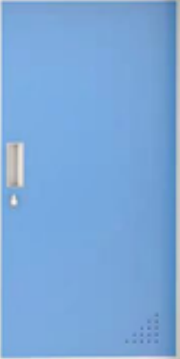 所有门板采用天蓝色喷塑
2 | 宽度400，单人衣柜 | 4 | 6 |  | 400*500*1800 | 1、基材：采用0.5厚一级冷轧钢板，所有的金属表面经除油、除锈、陶化后喷塑处理； 2、功能需求：为单扇板门，设有扣手，内设有一块活动搁板,横向不锈钢挂衣杆。 3、五金件：优质品牌铰链、锁具。下脚设有可调节金属下脚。 4、工艺要求：所有金属边缘三折弯处理。 | 24 |  | 0
3 | 宽度1400，三人衣柜 | 4 | 6 |  | 1400*500*1800 | 1、基材：采用0.5厚一级冷轧钢板，所有的金属表面经除油、除锈、陶化后喷塑处理； 2、功能需求：为三扇板门顺开，设有扣手，每扇门内设有一块活动搁板,横向不锈钢挂衣杆。 3、五金件：优质品牌铰链、锁具。下脚设有可调节金属下脚。 4、工艺要求：所有金属边缘三折弯处理。 | 24 |  | 0
4 | 宽度600，双人衣柜 | 4 | 6 |  | 600*500*1800 | 1、基材：采用0.5厚一级冷轧钢板，所有的金属表面经除油、除锈、陶化后喷塑处理； 2、功能需求：为两扇门顺开，设有扣手，每扇门内设有一块活动搁板,横向不锈钢挂衣杆。 3、五金件：优质品牌铰链、锁具。下脚设有可调节金属下脚。 4、工艺要求：所有金属边缘三折弯处理。 | 24 |  | 0
合计: |  |  |  |  |  |  |  |  | 0
红色1，2#研修楼柜子
序号 | 名称 | 每层数量 | 层数 | 参考图片 | 数量 | 合计 | 合计 | 单价 | 合计 | 备注
1 | 宽度1600，六人衣柜 | 50 | 5 | 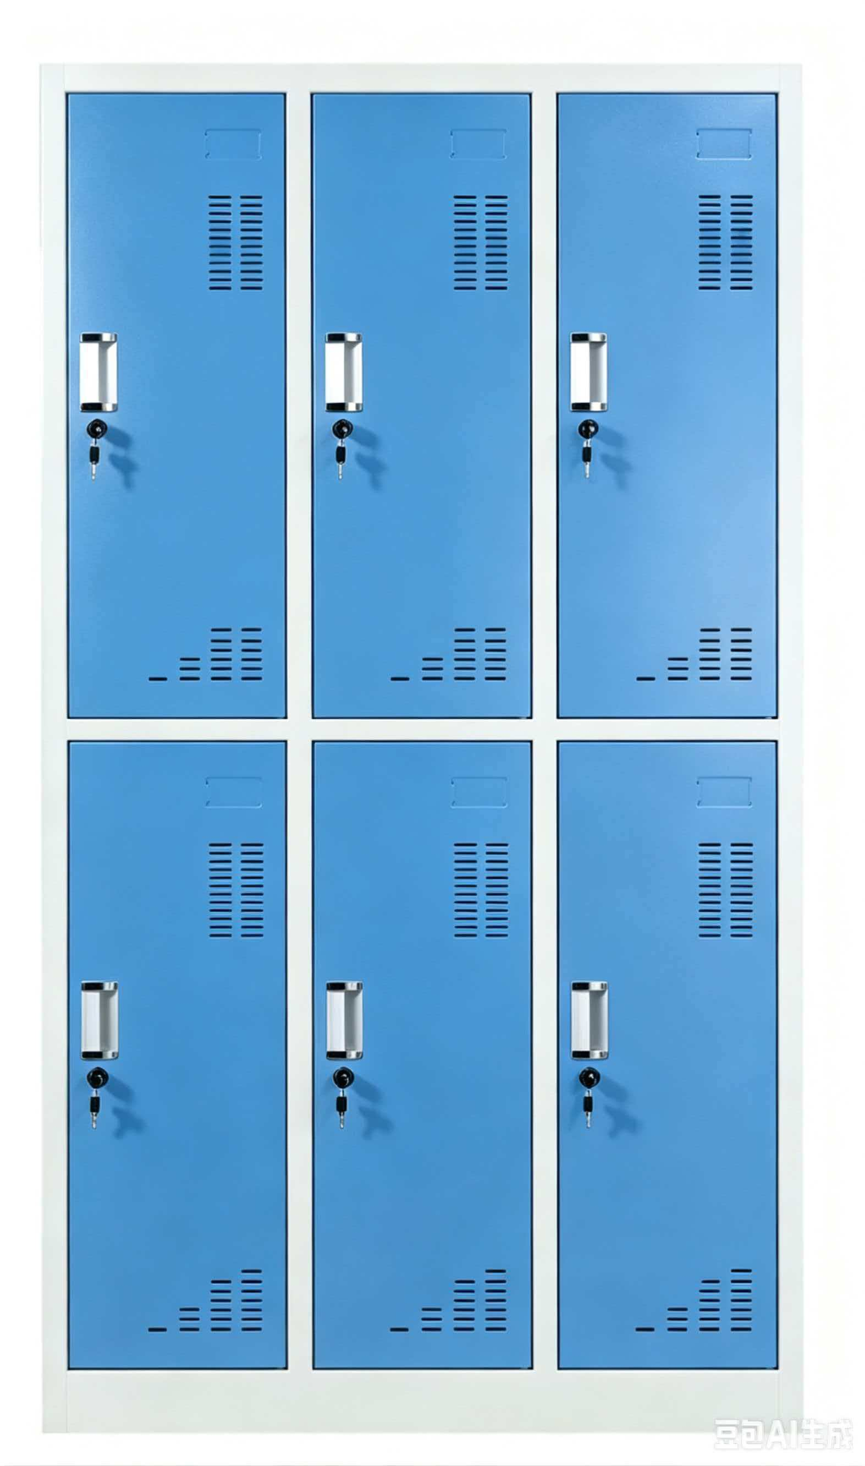 | 1600*500*1800 分为上下两节，现场固定 | 1、基材：采用0.6厚一级冷轧钢板，所有的金属表面经除油、除锈、陶化后喷塑处理； 2、功能需求：为六扇板门顺开，设有扣手，每扇门内设有一块活动搁板,横向不锈钢挂衣杆。 3、五金件：优质品牌铰链、锁具。下脚设有可调节金属下脚。 4、工艺要求：所有金属边缘三折弯处理。 | 250 |  | 0

1 | 宽度1000，四人衣柜 | 50 | 5 |  | 1000*500*1800 | 1、基材：采用0.5厚一级冷轧钢板，所有的金属表面经除油、除锈、陶化后喷塑处理； 2、功能需求：为六扇板门顺开，设有扣手，每扇门内设有一块活动搁板,横向不锈钢挂衣杆。 3、五金件：优质品牌铰链、锁具。下脚设有可调节金属下脚。 4、工艺要求：所有金属边缘三折弯处理。 | 250 |  | 0
2 | 宽度600，双人衣柜 | 50 | 5 |  | 600*500*1800 | 1、基材：采用0.5厚一级冷轧钢板，所有的金属表面经除油、除锈、陶化后喷塑处理； 2、功能需求：为两扇板对开或门顺开，设有扣手，每扇门内设有一块活动搁板,横向不锈钢挂衣杆。 3、五金件：优质品牌铰链、锁具。下脚设有可调节金属下脚。 4、工艺要求：所有金属边缘三折弯处理。 | 250 |  | 0
合计: |  |  |  |  |  |  |  |  | 0
备注：1、此价格含普票、运输、上楼、安装
项目位置：河南省信阳市新县新集街道潢河北路信阳涉外职业技术学院
投标单位： 联系人：

